8月29日(火)(３時)
【 調 理 指 示 表 】 |  |  | 食数：
令和 5年 8月(３ 時) [誕生日献立] |  |  |  | 80%
区分 | 料 理 名／食 品 名 | 純使用量g | 3才以上児1人分 | 3才未満児1人分 | 食品コメント | 備 考
３ 時 | [誕生日] (３ 時) 0食 | 0 |  | 0
 | 牛乳 | 0 |  | 0
 | 普通牛乳（冷蔵） | 0 | 120 | 96 | ◆乳
 | マーブルケーキ | 0 |  | 0 |  | 【作り方】 ｢10025：マーブルケーキ｣
 | 薄力粉，■ | 0 | 20 | 16 | ◆小麦 | ①小麦粉、ベーキングパウダー、砂糖を泡だて器でよく
 | ﾍﾞｰｷﾝｸﾞﾊﾟｳﾀﾞｰ，■ | 0 | 1.2 | 0.96 |  | 混ぜ、油、牛乳を入れてゴムベラでさっくりと混ぜ合わ
 | 上白糖，■ | 0 | 4.8 | 3.84 |  | せる。
 | 調合油，■ | 0 | 4 | 3.2 |  | ②ココアと牛乳をよく混ぜる。
 | 牛乳，調理用（冷蔵） | 0 | 24 | 19.2 | ◆乳 | ③クッキングシートを敷いた天板に１を流し、２で横縞を
 | ピュアココア，■ | 0 | 0.4 | 0.32 |  | 描くように流し、、竹串で縦方向に筋をつけて模様を
 | 牛乳，調理用（冷蔵） | 0 | 1.5 | 1.2 | ◆乳 | 描く。
 | ﾎｲｯﾌﾟｸﾘｰﾑ，200ml（冷蔵）■行事 | 0 | 3 | 2.4 | ◆乳 | １７０℃のオーブンで２５分程度焼く。
 | 上白糖，■ | 0 | 0.3 | 0.24 |  | ④生クリームと砂糖を混ぜ合わせ、ホイップする（又は水
 | ﾖｰｸﾞﾙﾄ，500ｇ（冷蔵）■行事食 | 0 | 5 | 4 | ◆乳 | 切りヨーグルトに砂糖を混ぜ合わせる）。
 | 上白糖，■ | 0 | 0.5 | 0.4 |  | ３を切り分けて、ホイップを飾る。
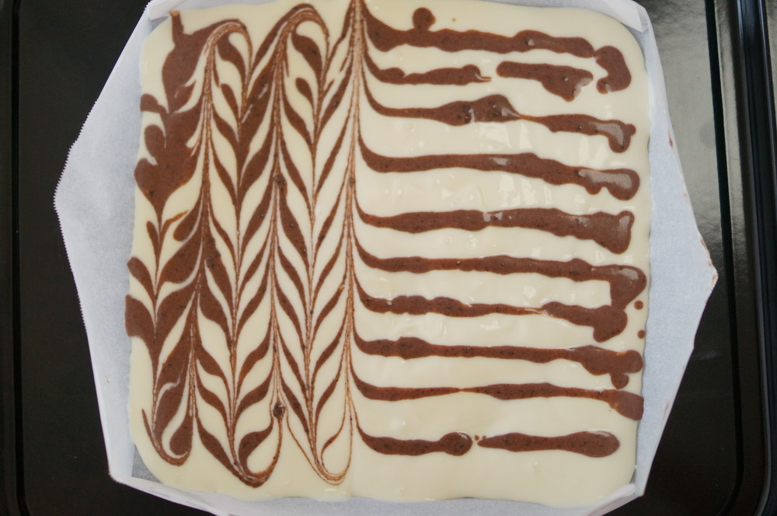

③ココア液を横縞を描くように流し、竹串で縦方向に模様を描く。

